PD
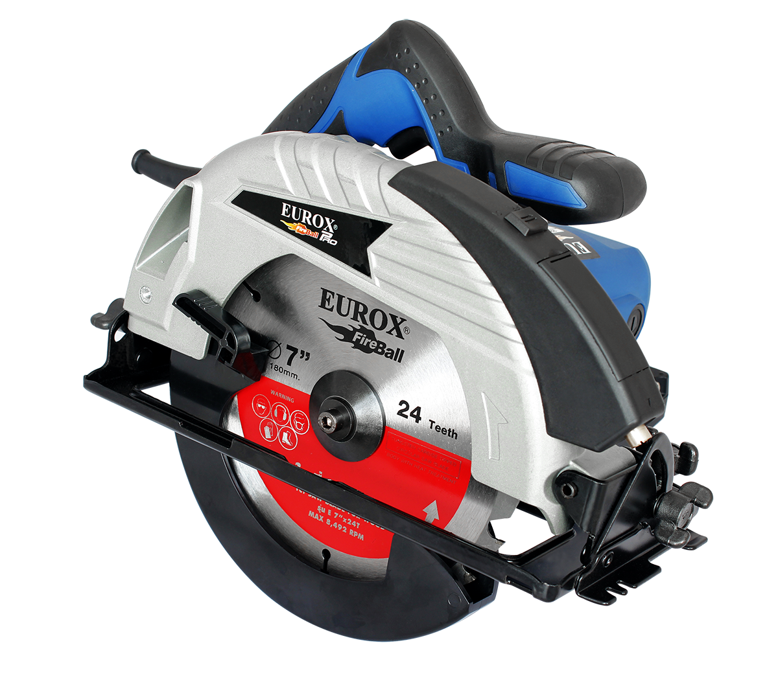
เลขที่ SKU : 05-003-710 วันที่ : 18/10/2023
1. ข้อมูลสินค้า |  |  |  | รูปสินค้า
ประเภท (กลุ่มหลัก) | เครื่องมือไฟฟ้า | ประเภท (กลุ่มรอง) | เลื่อยวงเดือน
ชื่อภาษาไทย | เลื่อยวงเดือน 7" EUROX | ชื่อภาษาอังกฤษ | Circular saw 7" Eurox 582B (6513)
รหัสสินค้า | 05-003-710 | Barcode | 8859007702705
สถานะสินค้า | A | รหัสทีมขาย
รุ่น (Model) | เลื่อยวงเดือน | ยี่ห้อ | EUROX
สีตัวสินค้า | น้ำเงิน | สีของบรรจุภัณฑ์ | น้ำตาล
ทำจากวัสดุ | เหล็ก | ประเทศผู้ผลิต | PRC

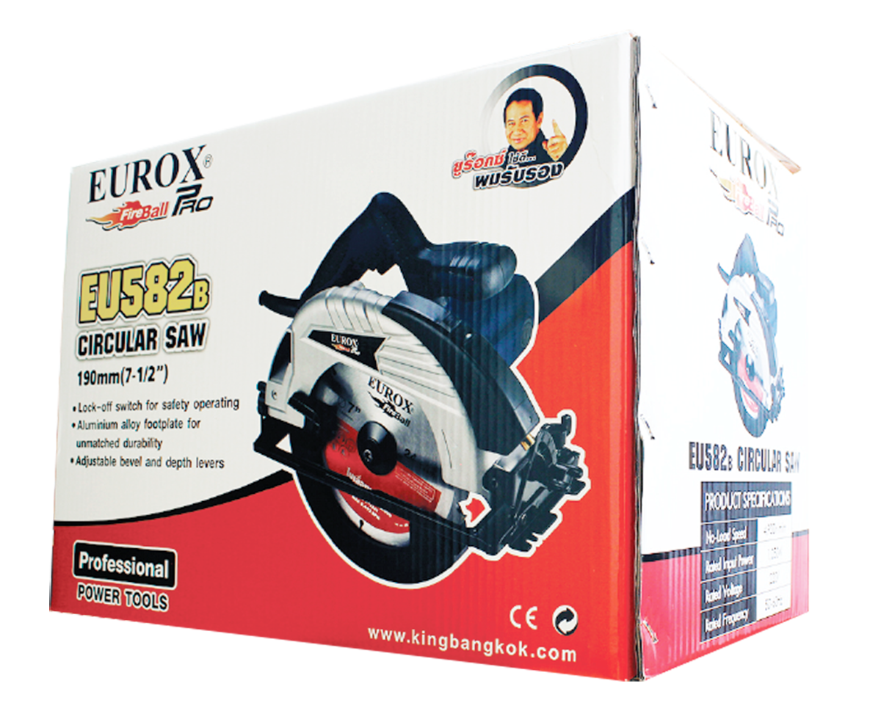
2. คุณสมบัติ
No-Load Speed | 4,900 r/min | Rate Input Power | 1,050 W | รูปบรรจุภัณฑ์
ใช้กับใบเลื่อยตัดไม้ | ขนาด 7 "

3. รายละเอียดบรรจุภัณฑ์
ขนาดสินค้า (ซม.) | 23.5x29.5x26 (ไม่รวมบรรจุภัณฑ์) | น้ำหนักสินค้า (กก.) | 3.8 (ไม่รวมบรรจุภัณฑ์)
ขนาดกล่อง 1 (ซม.) | 25x32.6x26.8 | ขนาดบรรจุ (กล่อง) | 1 PCS
ขนาดกล่อง 2 (ซม.)
 |  | น้ำหนักรวมสินค้า (กก.) | 5
บาร์โค้ดกล่อง | 8859007702705 | ขนาดลัง (ซม.) | 39.5x79x29
ขนาดบรรจุ (ลัง) | 3 | น้ำหนักลังรวมสินค้า (กก.)
 |  |  |  | อุปกรณ์ภายในกล่อง
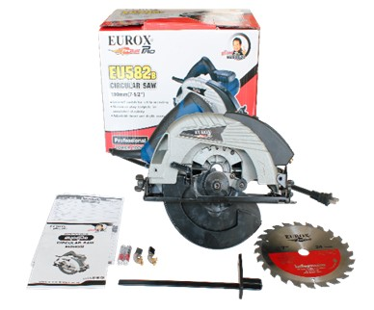
4. อุปกรณ์ภายในกล่อง
ใบเลื่อย 7"*24ฟัน , แปรงถ่าน , คู่มือ , ใบรับประกัน , ประแจหกเหลี่ยม 5 มิล

5. วิธีการใช้งาน
เลื่อยและตัดงานไม้ สามารถปรับเอียงองศาในการตัดได้ และยังสามารถปรับความลึกในการตัดได้

6. จุดเด่น จุดขาย ของสินค้า
- กำลังสูง 1,050W สามารถถอดเปลี่ยนใบเลื่อยได้ง่าย - สามารถปรับความลึกในการตัด - สามารถปรับองศาในการตัดได้ - ด้ามจับนุ่มจับถนัดมือ - แถมใบเลื่อยวงเดือน 7" 24ฟันสกรีนลาย EUROX FIREBALL ฟรี

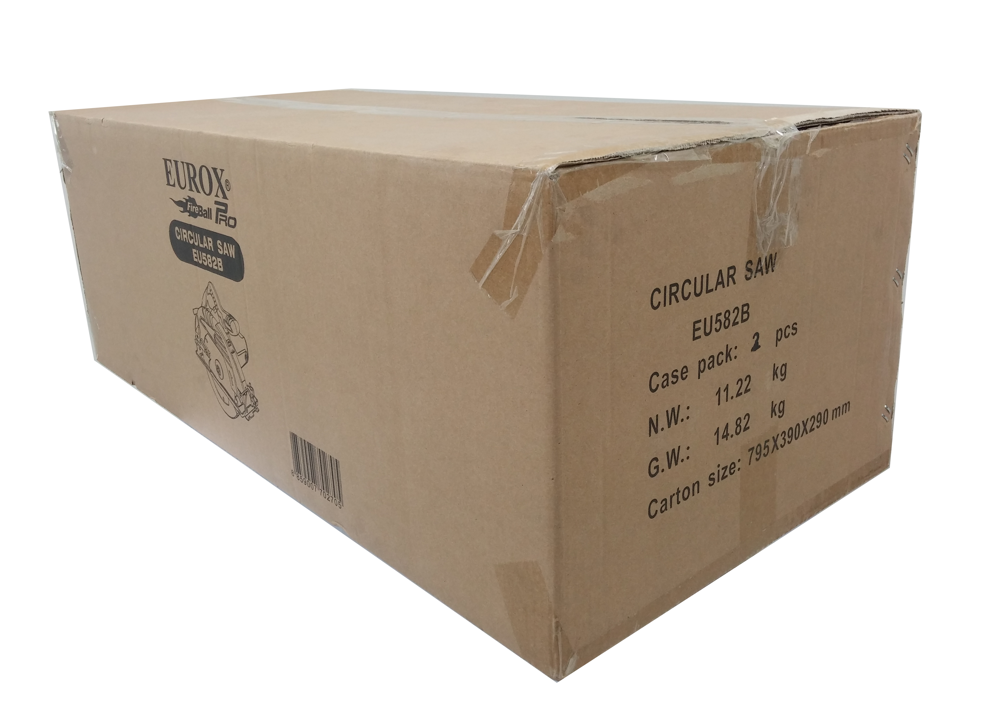
7. การรับประกัน |  |  |  | รูปลังสินค้า
ระยะเวลารับประกัน (เดือน) | 6 ระบุ
ประเภทการรับประกัน | เครื่องมือไฟฟ้า
เงื่อนไขการรับประกัน | 1. บริษัทฯ จะบริการซ่อมและเปลี่ยนอะไหล่ โดยไม่คิดมูลค่าแก่สินค้าที่จัดจำหน่ายโดยบริษัทฯ ในกรณีที่ความเสียหายเกิดจากความผิดพลาดของโรงงานผู้ผลิต ภายในระยะเวลา 6 เดือน นับจากวันที่ซื้อ (ทั้งนี้ดูจากใบเสร็จรับเงินของทางร้านค้าที่สั่งซื้อและใบรับประกัน) 2. การรับประกันนี้ไม่รวมการชำรุดของวัสดุสิ้นเปลือง อุปกรณ์เสริม และของแถมในชุด 3. การรับประกันจะสิ้นสุดจากการใช้ผิดประเภท เช่น ถอด ซ่อม ดัดแปลง แก้ไขเปลียนสภาพไปจากเดิมโดยบุคคลภายนอก หรือการดูแลรักษาไม่ถูกต้องตามที่ระบุไว้ในคู่มือ 4. การรับประกันนี้ไม่รวมถึงค่าขนส่ง หากต้องการให้ บริษัทฯ บริการถึงที่จะมีค่าใช้จ่าย 5. ใบรับประกันนี้ใช้ได้เฉพาะเครื่องที่มีเบอร์เครื่องตรงกันเท่านั้น ไม่สามารถโอนให้ผู้อื่นได้ หากใบรับประกันหาย บริษัทฯ ขอสงวนสิทธิ์การไม่ออกใบรับประกันใหม่ในทุกกรณี

8. ข้อมูล สคบ.
ชื่อสินค้า | เลื่อยวงเดือน 7" EUROX
ผลิตจากประเทศ | PRC
จัดจำหน่ายโดย | บริษัท คิงบางกอก อินเตอร์เทรด จำกัด
 | 541,543,545 ซอย 39/1 แขวงท่าแร้ง เขตบางเขน กรุงเทพมหานคร 10220
 | เลขประจำตัวผู้เสียภาษี: 0105545012035 สำนักงานใหญ่ | โทรศัพท์: 02-509-3850 | โทรสาร: 02-509-3856 |  |  | รูป Barcode

บรรจุ | 1 ตัว/กล่อง
วิธีการใช้ | ใช้สำหรับตัดไม้
คำเตือน | ขณะใช้งานหรือเลิกใช้งาน ควรเก็บอุปกรณ์ให้พ้นมือเด็กเพื่อความปลอดภัย
ราคา | ระบุ ณ จุดขาย
วันที่ผลิต

9. ข้อควรระวัง
คำเตือน | ขณะใช้งานหรือเลิกใช้งาน ควรเก็บอุปกรณ์ให้พ้นมือเด็กเพื่อความปลอดภัย
ข้อแนะนำในการใช้งาน | ห้ามใช้งานผิดประเภท

MK

เลขที่ SKU : 05-003-710 วันที่ : 18/10/2023
1. ข้อมูลสินค้า |  |  |  |  |  | รูปสินค้าตัวจริง
ประเภท (กลุ่มหลัก) | เครื่องมือไฟฟ้า |  | ประเภท (กลุ่มรอง) | เลื่อยวงเดือน
ชื่อภาษาไทย | เลื่อยวงเดือน 7" EUROX |  | ชื่อภาษาอังกฤษ | Circular saw 7" Eurox 582B (6513)
รหัสสินค้า | 05-003-710 |  | Barcode | 8859007702705
สถานะสินค้า | A |  | รหัสทีมขาย
รุ่น (Model) | เลื่อยวงเดือน |  | ยี่ห้อ | EUROX
สีตัวสินค้า | น้ำเงิน |  | สีของบรรจุภัณฑ์ | น้ำตาล
ทำจากวัสดุ | เหล็ก |  | ประเทศผู้ผลิต | PRC

2. ราคาสินค้า
ราคาตั้ง | 2,890.00 บาท |  |  |  |  | รูปแพ็คเกจตัวจริง
ราคาปลีก | 2,350.00 บาท
ราคาส่ง (SEMI) | 1,878.50 บาท
ราคาส่ง (S1) | 0.00 บาท | จำนวน | 2 ตัว
ราคาส่ง (S2) | 0.00 บาท | จำนวน | 4 ตัว
ราคาส่ง (S3) | 0.00 บาท | จำนวน | 6 ตัว
ราคา (ผจก) | 1,850.00 บาท
ราคาปลีก MT | 2,350.00 บาท
ราคาส่ง MT | 1,880.00 บาท
ต้นทุนปัจจุบัน 1,186.73 บาท |  |  | ต้นทุก Lot ที่ผ่านมา 1,271.63 บาท
 |  |  |  |  |  | รูปอุปกรณ์ภายในกล่องตัวจริง
3. โปรโมชั่น
ราคาปลีก | 2,350.00 บาท | จำนวน | 1 ตัว | GP | 49.50%
ราคาพิเศษ 1 | 0 บาท | จำนวน | 0 ตัว | GP | 0.00%
ราคาพิเศษ 2 | 0 บาท | จำนวน | 0 ตัว | GP | 0.00%
ระยะเวลา | -
เป้าต่อเดือน
MT1 | 0 ตัว | MT2 | 0 ตัว | TT2 | 0 ตัว
ONL | 0 ตัว | OUL/TT1 | 0 ตัว
สถานะใหม่ | -
หมายเหตุการจัดโปร | - |  |  |  |  | ใบโปร/ใบขาย

4. ช่องทางการขายสินค้า
ช่องทางขาย
MT1 | [ ] | MT2 | [ ] | TT2 | [ ]
OUL/TT1 | [ ] | ONL | [ ]
ช่องทางลูกค้า
MT | [ ] | SEMI | [ ] | T2-T3 | [ ]
TN | [ ] | ONL | [ ] | TV | [ ]
อื่นๆ | [ ] ระบุ

5. VDO Utility
ไม่มีข้อมูล

